storeDetail.jsp
이동

 | 메뉴명 | 업체소개페이지 |  | 프로그램명 | storeDetail.j네 | 작성자 | 박하늘
 | 네비게이션
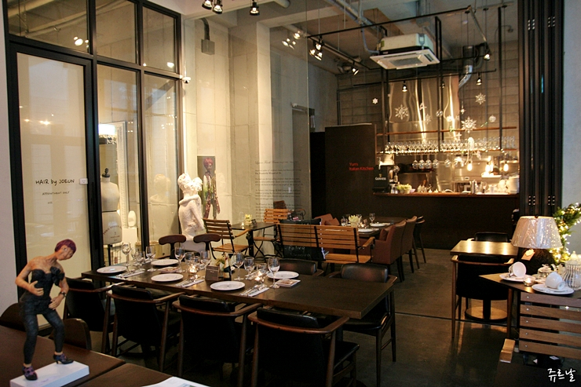
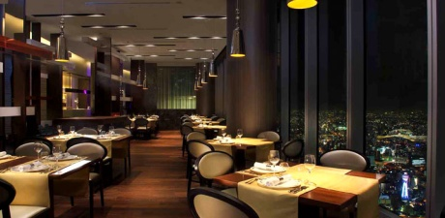
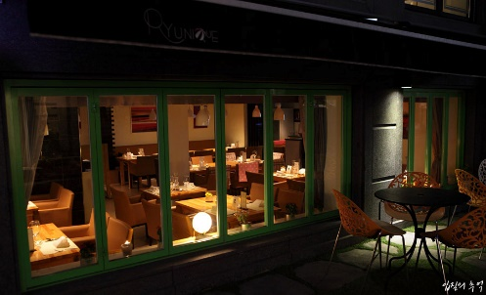
 | 업체상세
 | 업체예약
 | 지도

 |  |  | 저희 ~사는 어쩌구저쩌구
 |  |  | 저희것이 가장맛있고
 |  |  | 저희가 가장좋고~

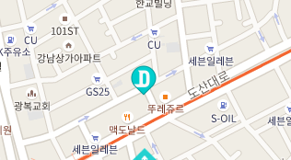

 |  | 주소 : 서대문구 어쩌구

 |  |  | API 로 위치 ->

목록
 |  |  |  | SNS | click!
 |  |  |  | 공유

 |  |  | 음. 나쁘진 않았는데 자다가 쥐가 나와서 2점 드립니다.
등록
 |  |  |  |  |  |  |  | ★
 |  |  | 왜 피자를 시켰는데 치킨을 주는거죠?
 |  |  |  |  |  | **ks님

삭제
 |  |  | 주방장이 너무 못생겼습니다.
 |  |  |  |  |  | **23님

storeList.jsp
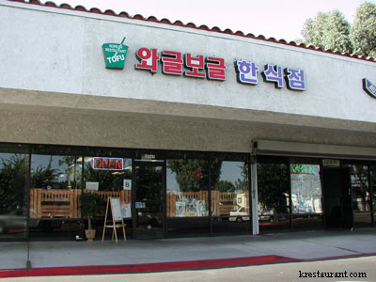
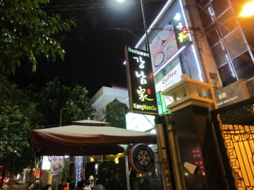
이동

검색
 | 메뉴명 | 업체목록 |  | 프로그램명 | storeList.j네 | 작성자 | 박하늘
 | 지역
 | 인천 |  |  |  |  | 검색 기능
 | 서울
 | 강남 |  | 좋아요/리뷰가 가장 높은걸 우선 표시
 |  |  |  |  |  |  |  | 지역 클릭 시 해당 지역에 대한 리스트로 새로 가져온다.
 |  | 이 달의 베스트 4!
 | 기타
 | 종류
 | 한식

 | 중식

 | 양식
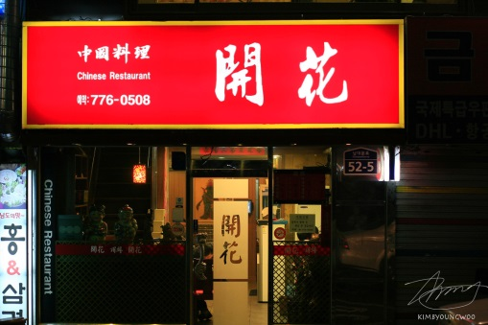
 | 기타

중식
 |  |  |  | 밑부터는 직종별 모든음식 표출

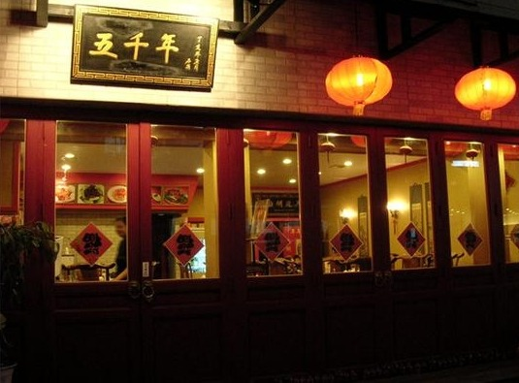
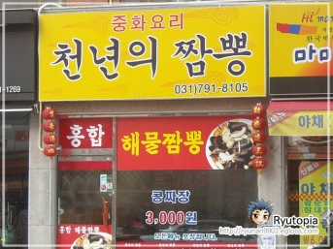

한식

